Mapa Linhas de Ônibus Havana
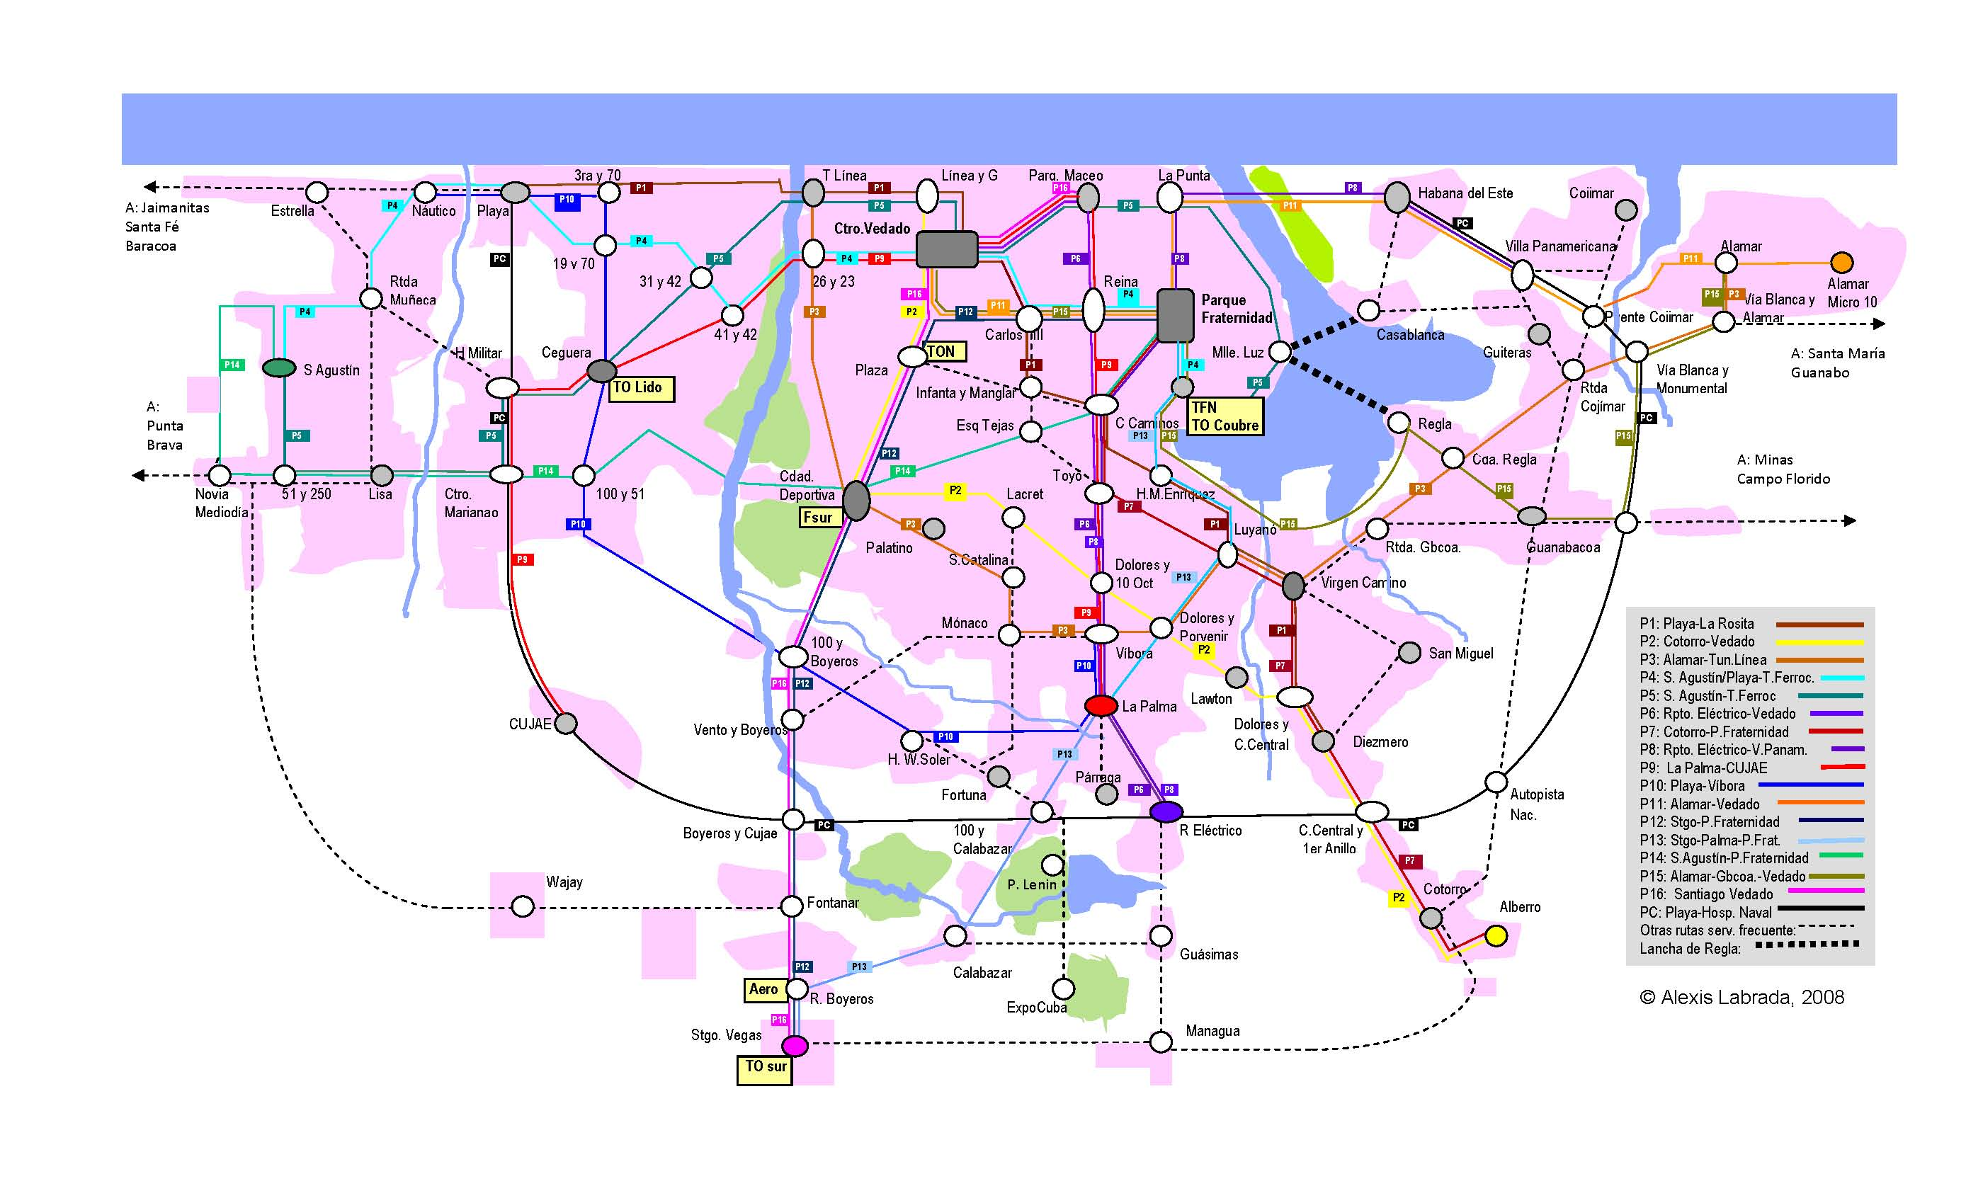
Mapa Linhas de Ônibus Havana

